Stock #154
Stock: | # 154 WW B
WWB

IMG | SKU | DESCRIPTION | PALLET | QTY | PRICE LIST | TOTAL PRICE LIST
 | DE18MAG27-182 | Housse de coussin Maisie | BQUALITY2.RETBCRD321 | 1 | 65.00 € | 65.00 €
 | DE20JTE31-128 | Housse de Coussin - 50*50 | BQUALITY2.RETBCRD321 | 1 | 12.00 € | 12.00 €
 | DE20JTE48-169 | 2 Rideaux Midnight - 135*250 | BQUALITY2.RETBCRD321 | 1 | 79.00 € | 79.00 €
 | DE90JTE22-215 | Housse de coussin Simone - 50*50 | BQUALITY2.RETBCRD321 | 1 | 14.00 € | 14.00 €
 | DE21JTE17-138 | 2 Housses de coussin Gracie - 50*50 | BQUALITY2.RETBCRD321 | 1 | 10.00 € | 10.00 €
 | DE21DEE01-279 | Coussin Stroke | BQUALITY2.RETBCRD321 | 1 | 40.00 € | 40.00 €
 | DE21JTE06-180 | 2 Rideaux Colour - 115*300 | BQUALITY2.RETBCRD321 | 1 | 57.00 € | 57.00 €
 | DE21JTE06-304 | 2 Rideaux Sammie, coton - 300*105 | BQUALITY2.RETBCRD321 | 1 | 74.00 € | 74.00 €
 | DE21KPS01-160 | Chemise d'hiver pour chien RECOVERY, Taille : 50 | BQUALITY2.RETBCRD321 | 1 | 65.00 € | 65.00 €
 | DE21TMS08-127 | Applique avec USB et étagère Nio - H36 | BQUALITY2.RETBCRD321 | 1 | 176.00 € | 176.00 €
 | DE21IXD03-163 | Lampe décorative d'extérieur LED NUNA - H47 | BQUALITY2.RETBCRD321 | 1 | 199.00 € | 199.00 €
 | DE21DHN01-159 | Housse de coussin réversible Liz, velours de coton et soie - 60*40 | BQUALITY2.RETBCRD321 | 1 | 88.00 € | 88.00 €
 | DE21JTE51-270 | 2 Rideaux Ellen - 115*200 | BQUALITY2.RETBCRD321 | 1 | 89.00 € | 89.00 €
 | DE21JTE51-346 | 2 Rideaux Rida - 300*250 | BQUALITY2.RETBCRD321 | 1 | 99.00 € | 99.00 €
 | DE21JTE51-210 | 2 Rideaux Sally - 120*220 | BQUALITY2.RETBCRD321 | 1 | 25.00 € | 25.00 €
 | DE21VIH13-101 | Boîte à bijoux Manon - 27*17 | BQUALITY2.RETBCRD321 | 1 | 64.00 € | 64.00 €
 | DE21KER60-138 | Vase Yasmine - Ø12 | BQUALITY2.RETBCRD321 | 1 | 44.00 € | 44.00 €
 | DE21INA28-126 | Robe Isobel, coton, Taille : M/L | BQUALITY2.RETBCRD321 | 1 | 67.00 € | 67.00 €
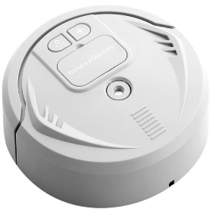 | DE21QNW22-137 | Aspirateur robot multifonction Gino | BQUALITY2.RETBCRD321 | 1 | 60.00 € | 60.00 €
 | DEL0SEA06-106 | Plafonnier Helen, 35*7 | BQUALITY2.RETBCRD321 | 1 | 60.00 € | 60.00 €
 | DE21BOZ57-131 | Ensemble d'objets décoratifs muraux Rillea - 2 pièces | BQUALITY2.RETBCRD321 | 1 | 58.00 € | 58.00 €
 | DE21BOZ57-145 | Ensemble de cloches murales Samu - 2 pièces | BQUALITY2.RETBCRD321 | 1 | 84.00 € | 84.00 €
 | DEP1LNA03-138 | Pyjama pour femmes Perolaoie, M | BQUALITY2.RETBCRD321 | 1 | 186.00 € | 186.00 €
 | DEP1LNA03-137 | Pyjama pour femmes Perolaoie, S | BQUALITY2.RETBCRD321 | 1 | 186.00 € | 186.00 €
 | DEP1LNA03-132 | Pyjama pour femmes Celesteoie, S | BQUALITY2.RETBCRD321 | 1 | 186.00 € | 186.00 €
 | DEP1LNA03-118 | Pyjama pour femmes La Selva, M | BQUALITY2.RETBCRD321 | 1 | 139.00 € | 139.00 €
 | DE21EDZ05-115 | Coupe Olympia - 22*16 | BQUALITY2.RETBCRD321 | 1 | 134.00 € | 134.00 €
 | DE21JTE99-202 | 2 Rideaux Sammie - 105*300 | BQUALITY2.RETBCRD321 | 1 | 77.00 € | 77.00 €
 | DE21JTE99-115 | Rideau Ellen, 250 x 300 cm | BQUALITY2.RETBCRD321 | 1 | 109.00 € | 109.00 €
 | DE21JTE99-115 | Rideau Ellen, 250 x 300 cm | BQUALITY2.RETBCRD321 | 1 | 109.00 € | 109.00 €
 | DE21GOW02-148 | Ensemble de décorations de Noël à suspendre Alex - 3 pièces | BQUALITY2.RETBCRD321 | 1 | 117.00 € | 117.00 €
 | DEP1EGK03-101 | Set de méditation quartz Rose - 3 pièces | BQUALITY2.RETBCRD321 | 1 | 44.00 € | 44.00 €
 | DE21BLV10-157 | 6 verres long drink Marno | BQUALITY2.RETBCRD321 | 1 | 18.00 € | 18.00 €
 | DE91JTE07-123 | Patère Webber - H12 | BQUALITY2.RETBCRD321 | 1 | 51.00 € | 51.00 €
 | DE21IJH16-129 | Micro Bluetooth Noah - H16 | BQUALITY2.RETBCRD321 | 1 | 65.00 € | 65.00 €
 | DE21KKU13-135 | Support pour vélo Lora | BQUALITY2.RETBCRD321 | 1 | 9.00 € | 9.00 €
 | DE91JTE09-253 | 2 Rideaux Manni, 135 x 300 cm | BQUALITY2.RETBCRD321 | 1 | 90.00 € | 90.00 €
 | DE21ANH14-133 | Seifenschale Siena | BQUALITY2.RETBCRD321 | 1 | 24.00 € | 24.00 €
 | DE21FFU10-110 | Ensemble d'assiettes décoratives Noël, céramique - Ø15 | BQUALITY2.RETBCRD321 | 1 | 40.00 € | 40.00 €
 | DE21URG16-101 | Appareil de musculation Gregor | BQUALITY2.RETBCRD321 | 1 | 57.00 € | 57.00 €
 | DE21VFM02-185 | Peignoir vegan Glory, 100% coton bio, M | BQUALITY2.RETBCRD321 | 1 | 80.00 € | 80.00 €
 | DE21VHF08-196 | Paire de lunettes de soleil de sport Sunwave | BQUALITY2.RETBCRD321 | 1 | 179.00 € | 179.00 €
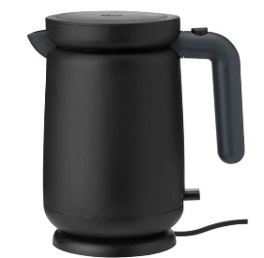 | DE21STL04-157 | Bouilloire électrique Foodie - 1L | BQUALITY2.RETBCRD321 | 1 | 45.00 € | 45.00 €
 | DE21ORF06-101 | Sac avec couteau suisse Mika | BQUALITY2.RETBCRD321 | 1 | 40.00 € | 40.00 €
 | DE21JJU04-115 | 2 Feuilles d'autocollants Design The Life You Love | BQUALITY2.RETBCRD321 | 1 | 8.00 € | 8.00 €
 | DE21VFM02-180 | Peignoir vegan Glory, 100% coton bio, M | BQUALITY2.RETBCRD321 | 1 | 80.00 € | 80.00 €
 | DEQ19AND68500-136516 | Keramik-Seifenspender Daro | BQUALITY2.RETBCRD321 | 1 | 15.90 € | 15.90 €
 | DEQ19AND68500-136516 | Keramik-Seifenspender Daro | BQUALITY2.RETBCRD321 | 1 | 15.90 € | 15.90 €
 | DE91JTE15-146 | Vase Galina, H : 20 cm | BQUALITY2.RETBCRD321 | 1 | 31.00 € | 31.00 €
 | DE21VHF09-124 | Support mural TV inclinable et pivotant Mia | BQUALITY2.RETBCRD321 | 1 | 60.00 € | 60.00 €
 | DE21CIN09-116 | Panier Mascha - H35 | BQUALITY2.RETBCRD321 | 1 | 31.00 € | 31.00 €
 | DE21CIN09-116 | Panier Mascha - H35 | BQUALITY2.RETBCRD321 | 1 | 31.00 € | 31.00 €
 | DE21CIN09-116 | Panier Mascha - H35 | BQUALITY2.RETBCRD321 | 1 | 31.00 € | 31.00 €
 | DE21CIN09-116 | Panier Mascha - H35 | BQUALITY2.RETBCRD321 | 1 | 31.00 € | 31.00 €
 | DE21CIN09-116 | Panier Mascha - H35 | BQUALITY2.RETBCRD321 | 1 | 31.00 € | 31.00 €
 | DE21CIN09-116 | Panier Mascha - H35 | BQUALITY2.RETBCRD321 | 1 | 31.00 € | 31.00 €
 | DE21CIN09-116 | Panier Mascha - H35 | BQUALITY2.RETBCRD321 | 1 | 31.00 € | 31.00 €
 | DE21CIN09-116 | Panier Mascha - H35 | BQUALITY2.RETBCRD321 | 1 | 31.00 € | 31.00 €
 | DE21CIN09-116 | Panier Mascha - H35 | BQUALITY2.RETBCRD321 | 1 | 31.00 € | 31.00 €
 | DE22BIZ06-113 | Bougie à 6 mèches Hammel - 12 heures | BQUALITY2.RETBCRD321 | 1 | 36.00 € | 36.00 €
 | DE22SXG01-110 | Applique Lorum - 20*10 | BQUALITY2.RETBCRD321 | 1 | 74.00 € | 74.00 €
 | DE22SXG01-110 | Applique Lorum - 20*10 | BQUALITY2.RETBCRD321 | 1 | 74.00 € | 74.00 €
 | DE22SXG01-110 | Applique Lorum - 20*10 | BQUALITY2.RETBCRD321 | 1 | 74.00 € | 74.00 €
 | NL22OMX01-252 | Poêle double face Granit Diamond - 32*24 | BQUALITY2.RETBCRD321 | 1 | 85.00 € | 85.00 €
 | NL22OMX01-252 | Poêle double face Granit Diamond - 32*24 | BQUALITY2.RETBCRD321 | 1 | 85.00 € | 85.00 €
 | DE22JXM05-158 | Patère Elize - L36 | BQUALITY2.RETBCRD321 | 1 | 42.00 € | 42.00 €
 | FR20MSF01-278 | Paire de rideaux à crochets Gordon, 300*250 | BQUALITY2.RETBCRD321 | 1 | 74.00 € | 74.00 €
 | FRP1VFC01-101 | Bouquet de 4 roses éternelles Soul Special - H10 | BQUALITY2.RETBCRD321 | 1 | 60.00 € | 60.00 €
 | FRP1VFC01-102 | Bouquet de 4 roses éternelles Soul Special - H10 | BQUALITY2.RETBCRD321 | 1 | 60.00 € | 60.00 €
 | FR21KKU01-170 | Brosse à vaisselle Hedgehog - H8 | BQUALITY2.RETBCRD321 | 1 | 14.00 € | 14.00 €
 | FR21BOZ12-121 | Ensemble de tapis de sol MATTY, coton - 2 pièces | BQUALITY2.RETBCRD321 | 1 | 112.00 € | 112.00 €
 | FR21JTF09-115 | Housse de coussin Simone - 50*50 | BQUALITY2.RETBCRD321 | 1 | 9.00 € | 9.00 €
 | FR21JTF09-115 | Housse de coussin Simone - 50*50 | BQUALITY2.RETBCRD321 | 1 | 9.00 € | 9.00 €
 | FR21EFI01-176 | Housse de coussin Etamine, lin - 30*45 | BQUALITY2.RETBCRD321 | 1 | 35.00 € | 35.00 €
 | FR21EFI01-378 | Housse de coussin Linon - 45*45 | BQUALITY2.RETBCRD321 | 1 | 25.00 € | 25.00 €
 | FR21JOL26-154 | Coussin décoratif TRICOT - 40*40 | BQUALITY2.RETBCRD321 | 1 | 37.00 € | 37.00 €
 | DE21GEM10-114 | Collier Laia | BQUALITY2.RETBCRD321 | 1 | 79.00 € | 79.00 €
 | FR21ARR03-177 | Cintre Milady - 54*44 | BQUALITY2.RETBCRD321 | 1 | 59.00 € | 59.00 €
 | FR21WRB11-118 | Photophore Orso, Ø : 12 cm | BQUALITY2.RETBCRD321 | 1 | 11.00 € | 11.00 €
 | FR21WRB11-118 | Photophore Orso, Ø : 12 cm | BQUALITY2.RETBCRD321 | 1 | 11.00 € | 11.00 €
 | FR21VAN11-170 | Sac à bûches Robert, jute - 60*30 | BQUALITY2.RETBCRD321 | 1 | 29.00 € | 29.00 €
 | FR21FLA04-159 | Tapis vinyle Collage con pájaro, 100 x 66 cm | BQUALITY2.RETBCRD321 | 1 | 74.00 € | 74.00 €
 | FR21JTF28-212 | Tente Campo, coton bci, Beige | BQUALITY2.RETBCRD321 | 1 | 251.00 € | 251.00 €
 | FR21WRB12-110 | Vase Carla - H31 | BQUALITY2.RETBCRD321 | 1 | 85.00 € | 85.00 €
 | FR21JOL44-141 | Loupe sur pied Sibylle - H52 | BQUALITY2.RETBCRD321 | 1 | 49.00 € | 49.00 €
 | FR22DLF01-116 | Objet décoratif Suzanne, aluminium - H54 | BQUALITY2.RETBCRD321 | 1 | 69.00 € | 69.00 €
 | FR22DLF02-117 | Miroir mural Agathe - Ø50 | BQUALITY2.RETBCRD321 | 1 | 33.00 € | 33.00 €
 | FR21AYR81-215 | Impression encadrée Ford mustang, 40*30 | BQUALITY2.RETBCRD321 | 1 | 69.00 € | 69.00 €
 | FR21AYR81-203 | Impression encadrée Aston Martin B5, 40*30 | BQUALITY2.RETBCRD321 | 1 | 69.00 € | 69.00 €
 | FR22AYR01-117 | Impression sur dibond Monochrome Dahlia, 40*50 | BQUALITY2.RETBCRD321 | 1 | 96.00 € | 96.00 €
 | FR22AYR01-153 | Impression sur dibond Dandelion Seeds, 40*50 | BQUALITY2.RETBCRD321 | 1 | 96.00 € | 96.00 €
 | DE22RRI01-164 | Tapis Ovium - 80*55 | BQUALITY2.RETBCRD321 | 1 | 40.00 € | 40.00 €
 | DE22RRI01-164 | Tapis Ovium - 80*55 | BQUALITY2.RETBCRD321 | 1 | 40.00 € | 40.00 €
 | FR22FBX03-376 | Plaid Stockholm, coton, 250 x 160 cm | BQUALITY2.RETBCRD321 | 1 | 95.00 € | 95.00 €
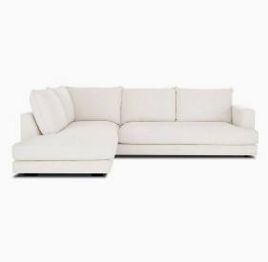 | DEO0STL03-109 | Canapé d'angle Tribeca, Angle gauche | BQUALITY2.RETBCRD04 | 1 | 3,199.00 € | 3,199.00 €
 | DEL0SAS01-114 | Banquette Alto - L110 | BQUALITY2.RETBCRD11 | 1 | 269.00 € | 269.00 €
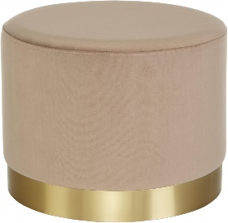 | DEL0NOK01-123 | Tabouret Orchid - H38 | BQUALITY2.RETBCRD11 | 1 | 70.00 € | 70.00 €
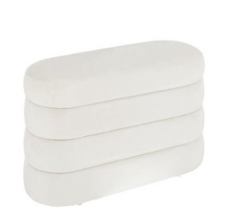 | DEL0SAS01-103 | Banquette Alto - L110 | BQUALITY2.RETBCRD11 | 1 | 249.00 € | 249.00 €
 | DE22GZZ01-119 | Plaid Fox - 200*150 | BQUALITY2.RETBCRD11 | 1 | 250.00 € | 250.00 €
 | FR21VIC05-240 | Amphore Selene, terre cuite - H60 | BQUALITY2.RETBCRD11 | 1 | 284.00 € | 284.00 €
 | FR21ESS06-152 | Brouette pliable Jury - 107*73 | BQUALITY2.RETBCRD11 | 1 | 99.00 € | 99.00 €
 | FR21LSZ03-276 | Cabinet Meira - 72*101 | BQUALITY2.RETBCRD11 | 1 | 645.00 € | 645.00 €
 | FR22BOZ01-143 | Ensemble de Photophores - 6 pièces | BQUALITY2.RETBCRD11 | 1 | 79.00 € | 79.00 €
 | DEP8UGG01-116 | Paire de mules Royal, 39 | BQUALITY2.RETBCRD13 | 1 | 99.00 € | 99.00 €
 | DE21SDC01-101 | Tapis BUDDY, vinyle, 143 x 97 cm | BQUALITY2.RETBCRD13 | 1 | 120.00 € | 120.00 €
 | DEL0REA07-111 | Tapis Naturals, jute - 75*45 | BQUALITY2.RETBCRD13 | 1 | 27.00 € | 27.00 €
 | DEL0REA07-111 | Tapis Naturals, jute - 75*45 | BQUALITY2.RETBCRD13 | 1 | 27.00 € | 27.00 €
 | DEL0REA07-111 | Tapis Naturals, jute - 75*45 | BQUALITY2.RETBCRD13 | 1 | 27.00 € | 27.00 €
 | DEL0REA07-111 | Tapis Naturals, jute - 75*45 | BQUALITY2.RETBCRD13 | 1 | 27.00 € | 27.00 €
 | DE21NBV05-167 | Lampe à poser White, Ø31 cm | BQUALITY2.RETBCRD13 | 1 | 35.00 € | 35.00 €
 | DEP1PAC03-270 | Ensemble de bougies parfumées Parks Exclusive - 10 pièces | BQUALITY2.RETBCRD13 | 1 | 101.00 € | 101.00 €
 | DEL9AUS01-101 | Peau de mouton Oslo - 90*60 | BQUALITY2.RETBCRD13 | 1 | 99.00 € | 99.00 €
 | DEP1KGK04-110 | Ensemble de boules de Noël Arnold, verre - 16 pièces | BQUALITY2.RETBCRD13 | 1 | 9.00 € | 9.00 €
 | DEL9MXC01-105 | Vase Latona, H : 30 cm | BQUALITY2.RETBCRD13 | 1 | 33.00 € | 33.00 €
 | DE21QNW27-104 | Appareil de musculation Anne - Ø30 | BQUALITY2.RETBCRD13 | 1 | 35.00 € | 35.00 €
 | NL21OMX05-225 | Ménagère Rose Gold, acier inoxydable - 24 pièces | BQUALITY2.RETBCRD13 | 1 | 139.00 € | 139.00 €
 | DE21UJI07-341 | Parure de lit, coton, 220 x 230 cm | BQUALITY2.RETBCRD13 | 1 | 70.00 € | 70.00 €
 | DE21IJH22-104 | Micro de karaoké Bluetooth Julietta - H23 | BQUALITY2.RETBCRD13 | 1 | 39.00 € | 39.00 €
 | DE21JXM48-215 | Housse de coussin réversible Embla, velours - 60*40 | BQUALITY2.RETBCRD13 | 1 | 35.00 € | 35.00 €
 | DE21JXM48-223 | Housse de coussin Dolly, coton - 50*50 | BQUALITY2.RETBCRD13 | 1 | 29.00 € | 29.00 €
 | DEL9AUS01-101 | Peau de mouton Oslo - 90*60 | BQUALITY2.RETBCRD13 | 1 | 99.00 € | 99.00 €
 | DEL9AUS01-101 | Peau de mouton Oslo - 90*60 | BQUALITY2.RETBCRD13 | 1 | 99.00 € | 99.00 €
 | DE21JSJ02-115 | Étagère murale Nivo G - 64*8 | BQUALITY2.RETBCRD13 | 1 | 68.00 € | 68.00 €
 | DE22BOZ01-133 | Element Décoratif - L20 | BQUALITY2.RETBCRD13 | 1 | 29.00 € | 29.00 €
 | DE22JLP02-226 | Photophore Mosaik, H : 11 cm | BQUALITY2.RETBCRD13 | 1 | 22.00 € | 22.00 €
 | DE22GZZ01-113 | Plaid Snow Fox - 200*150 | BQUALITY2.RETBCRD13 | 1 | 250.00 € | 250.00 €
 | DE21NVI06-206 | Tapis Kandahar, 253 x 178 cm | BQUALITY2.RETBCRD13 | 1 | 812.00 € | 812.00 €
 | DE22SXG01-157 | Applique LED Nixon - 10*20 | BQUALITY2.RETBCRD13 | 1 | 64.00 € | 64.00 €
 | DE22SXG01-157 | Applique LED Nixon - 10*20 | BQUALITY2.RETBCRD13 | 1 | 64.00 € | 64.00 €
 | DE22SXG01-157 | Applique LED Nixon - 10*20 | BQUALITY2.RETBCRD13 | 1 | 64.00 € | 64.00 €
 | NL22OMX01-388 | Mini Airfryer Black - H36 | BQUALITY2.RETBCRD13 | 1 | 170.00 € | 170.00 €
 | DE22JTE07-116 | 2 Rideaux Simone, 140 x 250 cm | BQUALITY2.RETBCRD13 | 1 | 85.00 € | 85.00 €
 | DE22VMP01-253 | Ensemble de plateaux Color - 3 pièces | BQUALITY2.RETBCRD13 | 1 | 19.00 € | 19.00 €
 | FRP6PWV01-111 | Montre Canterbury, argenté et bleu - Ø4 | BQUALITY2.RETBCRD13 | 1 | 159.00 € | 159.00 €
 | FR20KKU01-172 | 2 Marqueurs de page Bookie - H13 | BQUALITY2.RETBCRD13 | 1 | 6.00 € | 6.00 €
 | FR20BIZ12-204 | 4 Boules de Noël Virginie - Ø10 | BQUALITY2.RETBCRD13 | 1 | 24.00 € | 24.00 €
 | FR21FLA02-114 | Tapis vinyle Estrella, 150 x 66 cm | BQUALITY2.RETBCRD13 | 1 | 110.00 € | 110.00 €
 | FR21JQU24-228 | Paire de boucles d'oreilles Agate | BQUALITY2.RETBCRD13 | 1 | 50.00 € | 50.00 €
 | FR21WQV12-113 | Brosse nettoyante barbecue et plancha Sylvain - H12 | BQUALITY2.RETBCRD13 | 1 | 15.00 € | 15.00 €
 | FR21AMA61-117 | Ensemble de bougeoirs Amanda - 3 pièces | BQUALITY2.RETBCRD13 | 1 | 36.00 € | 36.00 €
 | FR21FLA05-287 | Tapis vinyle Alisa, 100 x 70 cm | BQUALITY2.RETBCRD13 | 1 | 74.00 € | 74.00 €
 | IT21QAY10-366 | Ensemble d'aimants Sparrow - 6 pièces | BQUALITY2.RETBCRD13 | 1 | 15.00 € | 15.00 €
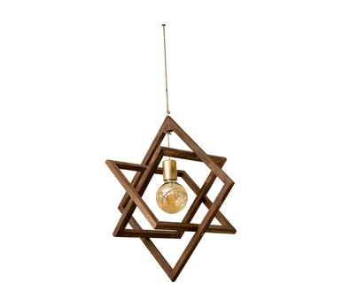 | FR21IFZ13-101 | Suspension Nora - 36*36 | BQUALITY2.RETBCRD13 | 1 | 120.00 € | 120.00 €
 | FR21IFZ13-101 | Suspension Nora - 36*36 | BQUALITY2.RETBCRD13 | 1 | 120.00 € | 120.00 €
 | FR22CTB02-121 | 6 Coupelles Constance - Ø19 | BQUALITY2.RETBCRD13 | 1 | 51.00 € | 51.00 €
 | FR22CTB02-121 | 6 Coupelles Constance - Ø19 | BQUALITY2.RETBCRD13 | 1 | 51.00 € | 51.00 €
 | FR22CTB02-117 | 6 Assiettes plates Constance - Ø29 | BQUALITY2.RETBCRD13 | 1 | 57.00 € | 57.00 €
 | FR22CTB02-117 | 6 Assiettes plates Constance - Ø29 | BQUALITY2.RETBCRD13 | 1 | 57.00 € | 57.00 €
 | FR22CTB02-125 | 6 Assiettes à pâtes Constance - Ø27 | BQUALITY2.RETBCRD13 | 1 | 57.00 € | 57.00 €
 | FR22CTB02-125 | 6 Assiettes à pâtes Constance - Ø27 | BQUALITY2.RETBCRD13 | 1 | 57.00 € | 57.00 €
 | FR22CTB02-119 | 6 Assiettes à dessert Constance - Ø23 | BQUALITY2.RETBCRD13 | 1 | 51.00 € | 51.00 €
 | FR22CTB02-119 | 6 Assiettes à dessert Constance - Ø23 | BQUALITY2.RETBCRD13 | 1 | 51.00 € | 51.00 €
 | FR22CTB02-150 | Ensemble de coupelles Pernilles - 2 pièces | BQUALITY2.RETBCRD13 | 1 | 16.00 € | 16.00 €
 | FR21AQC02-244 | 6 Bols Salt, grès - Ø15 | BQUALITY2.RETBCRD13 | 1 | 114.00 € | 114.00 €
 | FR22ABC02-253 | Tapis kilim Sivas, 60 x 120 cm | BQUALITY2.RETBCRD13 | 1 | 125.00 € | 125.00 €
 | FR22JOL01-111 | Serre-livres Rossinante - 42*28 | BQUALITY2.RETBCRD13 | 1 | 77.00 € | 77.00 €
 | DE21BON02-125 | Remontoir de montres Prismo - 22*12 | BQUALITY2.RETBCRD13 | 1 | 169.00 € | 169.00 €
 | FR22GCR01-106 | Bougie Oud bergamote - 60 h | BQUALITY2.RETBCRD13 | 1 | 49.00 € | 49.00 €
 | FR22GCR01-196 | Diffuseur Oud bergamote - 120mL | BQUALITY2.RETBCRD13 | 1 | 45.00 € | 45.00 €
 | FR22GCR01-200 | Diffuseur Black wood - 120mL | BQUALITY2.RETBCRD13 | 1 | 45.00 € | 45.00 €
 | FR22NMN03-124 | Impression encadrée Eva - 60*40 | BQUALITY2.RETBCRD13 | 1 | 29.00 € | 29.00 €
 | FR22INA01-138 | Cloche de Porte - 25*19 | BQUALITY2.RETBCRD13 | 1 | 29.00 € | 29.00 €
 | FR22EEF01-148 | 4 Crochets muraux Camille, fer - H9 | BQUALITY2.RETBCRD13 | 1 | 18.00 € | 18.00 €
 | FR22EEF01-148 | 4 Crochets muraux Camille, fer - H9 | BQUALITY2.RETBCRD13 | 1 | 18.00 € | 18.00 €
 | FR22JTF03-112 | Vase Gunnebo - H10 | BQUALITY2.RETBCRD13 | 1 | 15.00 € | 15.00 €
 | FR22JTF03-112 | Vase Gunnebo - H10 | BQUALITY2.RETBCRD13 | 1 | 15.00 € | 15.00 €
 | FR22JTF03-112 | Vase Gunnebo - H10 | BQUALITY2.RETBCRD13 | 1 | 15.00 € | 15.00 €
 | FR22OPQ01-139 | Tapis Lenny - 75*50 | BQUALITY2.RETBCRD13 | 1 | 40.00 € | 40.00 €
 | FR21KGX17-226 | Grill & plancha GR20 | BQUALITY2.RETBCRD13 | 1 | 99.00 € | 99.00 €
 | FR22FBX01-120 | Housse de couette Hortense, lin lavé, 240 x 260 cm | BQUALITY2.RETBCRD13 | 1 | 380.00 € | 380.00 €
 | FR22JMN01-215 | Robe Nalini, coton | BQUALITY2.RETBCRD13 | 1 | 135.00 € | 135.00 €
 | DEL0LIT01-101 | Suspension Cassandra - 143*73 | BQUALITY2.RETBCRD14 | 1 | 219.00 € | 219.00 €
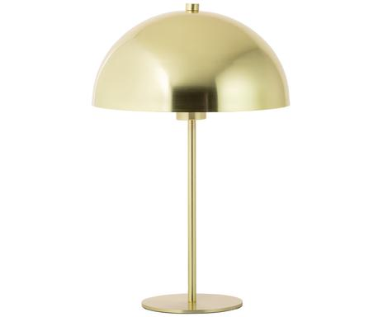 | DEL8LIT03-119 | Lampe à poser Matilda - H45 | BQUALITY2.RETBCRD14 | 1 | 65.00 € | 65.00 €
 | DEL8LIT03-119 | Lampe à poser Matilda - H45 | BQUALITY2.RETBCRD14 | 1 | 65.00 € | 65.00 €
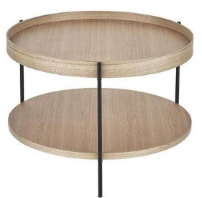 | DEL9DAW13-102 | Table basse Renee, Ø : 69 cm | BQUALITY2.RETBCRD14 | 1 | 249.00 € | 249.00 €
 | DE21DPX03-146 | Table d'appoint Sabina - H60 | BQUALITY2.RETBCRD14 | 1 | 134.00 € | 134.00 €
 | DE21TMS28-295 | Échelle décorative Jack - 50*172 | BQUALITY2.RETBCRD14 | 1 | 200.00 € | 200.00 €
 | DE21JQL05-102 | Tapis Neha - Ø140 | BQUALITY2.RETBCRD14 | 1 | 130.00 € | 130.00 €
 | DE21SDC06-150 | Tapis Alan, vinyle, 143 x 97 cm | BQUALITY2.RETBCRD14 | 1 | 120.00 € | 120.00 €
 | FR21CHE01-211 | 2 Chaises Hanne | BQUALITY2.RETBCRD14 | 1 | 398.00 € | 398.00 €
 | FR21ANL05-166 | Porte-verres à suspendre Maxime - L120 | BQUALITY2.RETBCRD14 | 1 | 255.00 € | 255.00 €
 | FR21WRB09-230 | Applique Percy - 33*70 | BQUALITY2.RETBCRD14 | 1 | 99.00 € | 99.00 €
 | FR21WRB09-230 | Applique Percy - 33*70 | BQUALITY2.RETBCRD14 | 1 | 99.00 € | 99.00 €
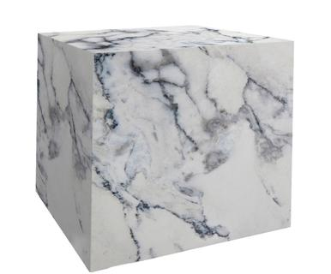 | FR21YNH25-271 | Table d'appoint Marble - H40 | BQUALITY2.RETBCRD14 | 1 | 120.00 € | 120.00 €
 | FR21LSZ03-177 | Miroir Lucerna - 45*45 | BQUALITY2.RETBCRD14 | 1 | 82.00 € | 82.00 €
 | FR21DPI06-365 | Table de chevet Angelo - H55 | BQUALITY2.RETBCRD14 | 1 | 169.00 € | 169.00 €
 | FR21DPI06-365 | Table de chevet Angelo - H55 | BQUALITY2.RETBCRD14 | 1 | 169.00 € | 169.00 €
 | DEL0EHL07-102 | Fauteuil Coco | BQUALITY2.RETBCRD15 | 1 | 669.00 € | 669.00 €
 | DE21WOM05-217 | Meuble à chaussures Bode - 125*44 | BQUALITY2.RETBCRD15 | 1 | 249.00 € | 249.00 €
 | DE21WOM05-337 | Meuble à chaussures Bode - 125*44 | BQUALITY2.RETBCRD15 | 1 | 275.00 € | 275.00 €
 | DEL9DAW13-102 | Table basse Renee, Ø : 69 cm | BQUALITY2.RETBCRD15 | 1 | 249.00 € | 249.00 €
 | ITP2KAR03-112 | Etagère avec 4 tiroirs Componibili - H77 | BQUALITY2.RETBCRD15 | 1 | 169.00 € | 169.00 €
 | FR21VUA12-163 | Lampe d'extérieur Flame - H68 | BQUALITY2.RETBCRD15 | 1 | 369.00 € | 369.00 €
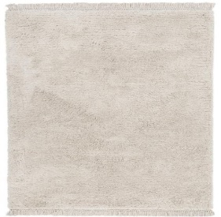 | DEL9REA06-134 | Tapis Dreamy, coton, 300 x 200 cm | BQUALITY2.RETBCRD17 | 1 | 439.00 € | 439.00 €
 | DEL9TEN01-123 | Tapis Leighton, 160 x 230 cm | BQUALITY2.RETBCRD17 | 1 | 239.00 € | 239.00 €
 | DEL9TEN01-125 | Tapis Leighton, 300 x 400 cm | BQUALITY2.RETBCRD17 | 1 | 659.00 € | 659.00 €
 | DE21GUV07-177 | Tapis Mad Men Copperfield, coton, 280 x 200 cm | BQUALITY2.RETBCRD17 | 1 | 868.00 € | 868.00 €
 | DE21EIH23-135 | Tapis Reeves, 200 x 300 cm | BQUALITY2.RETBCRD17 | 1 | 2,052.00 € | 2,052.00 €
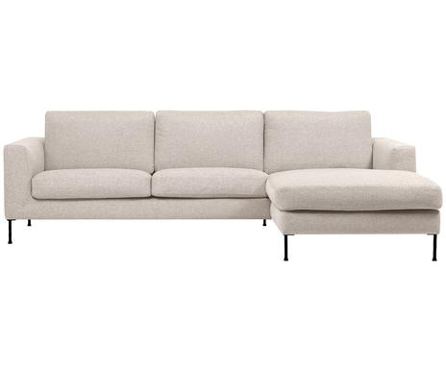 | DEO8BSO05-104 | Canapé d'angle Cucita, angle droit | BQUALITY2.RETBCRD18 | 1 | 1,899.00 € | 1,899.00 €
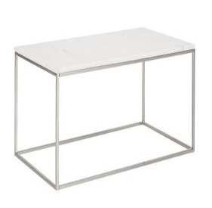 | DEL0POO01-111 | Table basse Alys, marbre - 80*45 | BQUALITY2.RETBCRD24 | 1 | 439.00 € | 439.00 €
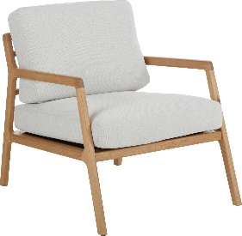 | DEL9SKE01-101 | Fauteuil Becky | BQUALITY2.RETBCRD24 | 1 | 869.00 € | 869.00 €
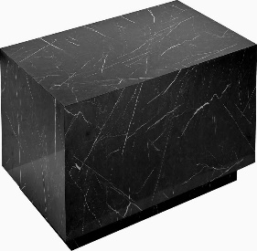 | DEL8DYN01-114 | Table basse Lesley - 120*75 | BQUALITY2.RETBCRD24 | 1 | 759.00 € | 759.00 €
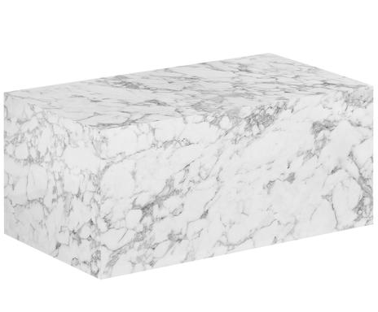 | DEL8DYN01-103 | Table basse Lesley - 90*50 | BQUALITY2.RETBCRD26 | 1 | 409.00 € | 409.00 €
 | DE21GOW02-111 | Guirlande LED Olivia - 30*183 | BQUALITY2.RETBCRD26 | 1 | 129.00 € | 129.00 €
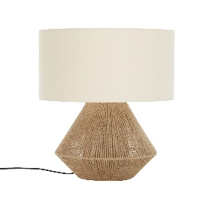 | DEL1IDM05-101 | Lampe à poser Cecillia - H48 | BQUALITY2.RETBCRD26 | 1 | 80.00 € | 80.00 €
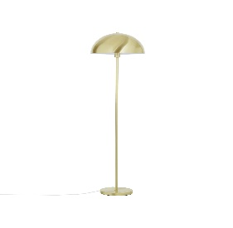 | DEL8LIT03-145 | Lampadaire Matilda - H164 | BQUALITY2.RETBCRD26 | 1 | 159.00 € | 159.00 €
 | DEL0LYA01-101 | Canapé Ramira - 2 places | BQUALITY2.RETBCRD26 | 1 | 569.00 € | 569.00 €
 | DE21LMT67-113 | Console Waldi - L100 | BQUALITY2.RETBCRD26 | 1 | 689.00 € | 689.00 €
 | NL22OMX01-289 | Mijoteuse numérique Rose Gold - 3,5L | BQUALITY2.RETBCRD26 | 1 | 165.00 € | 165.00 €
 | NL22OMX01-291 | Batterie de cuisine Carbon Pro - 12 pièces | BQUALITY2.RETBCRD26 | 1 | 191.00 € | 191.00 €
 | FR21YNH03-190 | Tapis Kids - 90*90 | BQUALITY2.RETBCRD26 | 1 | 125.00 € | 125.00 €
 | FR21VDM03-105 | Voiture pour enfant Tommy - 76*26 | BQUALITY2.RETBCRD26 | 1 | 160.00 € | 160.00 €
 | FR21FLA05-235 | Rouleau auto-adhésif Marble, 100 x 65 cm | BQUALITY2.RETBCRD26 | 1 | 52.00 € | 52.00 €
 | FR21GCI05-291 | Tabouret Chino, porcelaine - H47 | BQUALITY2.RETBCRD26 | 1 | 296.00 € | 296.00 €
 | FR22BIZ02-115 | Commode Lilian, bois de pin - 54*35 | BQUALITY2.RETBCRD26 | 1 | 408.00 € | 408.00 €
 | FR22LGZ01-112 | Ensemble de coffres de rangement Maryse - 3 pièces | BQUALITY2.RETBCRD26 | 1 | 267.00 € | 267.00 €
 | FR22BOZ03-127 | Ensemble de photophores Viseo - 2 pièces | BQUALITY2.RETBCRD26 | 1 | 68.00 € | 68.00 €
 | FR21SAF27-140 | Console Sydney - L106 | BQUALITY2.RETBCRD26 | 1 | 625.00 € | 625.00 €
 | DEL0SAS02-105 | Pouf Mara - H40 | BQUALITY2.RETBCRD28 | 1 | 99.00 € | 99.00 €
 | DE21UHZ02-114 | Suspension LED Gutta - Ø3 | BQUALITY2.RETBCRD28 | 1 | 250.00 € | 250.00 €
 | DEL0NOK01-115 | Pouf Daisy - H40 | BQUALITY2.RETBCRD28 | 1 | 149.00 € | 149.00 €
 | DE21LAL04-106 | Tabouret Capri - H49 | BQUALITY2.RETBCRD28 | 1 | 125.00 € | 125.00 €
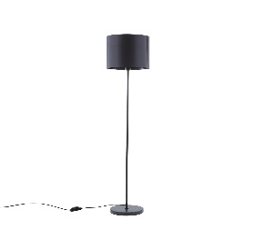 | DEL9JDX01-103 | Lampadaire Harry - H158 | BQUALITY2.RETBCRD28 | 1 | 75.00 € | 75.00 €
 | DEL9JDX01-103 | Lampadaire Harry - H158 | BQUALITY2.RETBCRD28 | 1 | 75.00 € | 75.00 €
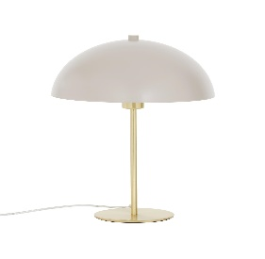 | DEL8LIT03-144 | Lampe à poser LED Matilda - H45 | BQUALITY2.RETBCRD28 | 1 | 78.00 € | 78.00 €
 | DE21TMS28-259 | Étagère murale Giovo - Ø80 | BQUALITY2.RETBCRD28 | 1 | 388.00 € | 388.00 €
 | DE21CIR09-125 | Persienne Roman, 175 x 120 cm | BQUALITY2.RETBCRD28 | 1 | 196.00 € | 196.00 €
 | DE21CIR09-125 | Persienne Roman, 175 x 120 cm | BQUALITY2.RETBCRD28 | 1 | 196.00 € | 196.00 €
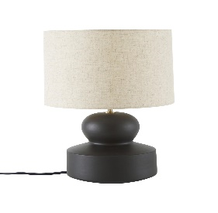 | DEL0ARC01-102 | Lampe à poser Georgina - H25 | BQUALITY2.RETBCRD28 | 1 | 99.00 € | 99.00 €
 | DE21PHZ13-284 | Lampe à poser Alexis - H31 | BQUALITY2.RETBCRD28 | 1 | 56.00 € | 56.00 €
 | DE21LRK19-264 | Peinture sur toile Pieced - 100*100 | BQUALITY2.RETBCRD28 | 1 | 299.00 € | 299.00 €
 | DE22SXG01-154 | Applique Taurus, céramique, 30*15 | BQUALITY2.RETBCRD28 | 1 | 39.00 € | 39.00 €
 | DE22QGR01-108 | Portemanteau Lara, bambou - 52*159 | BQUALITY2.RETBCRD28 | 1 | 99.00 € | 99.00 €
 | FR21BLO01-145 | 6 Mugs Miami, grès | BQUALITY2.RETBCRD28 | 1 | 36.00 € | 36.00 €
 | FR21UVY05-124 | 2 Lampes à poser Leaf - H45 | BQUALITY2.RETBCRD28 | 1 | 71.00 € | 71.00 €
 | FR22TMS01-142 | Lampe à poser Tulip - H34 | BQUALITY2.RETBCRD28 | 1 | 161.00 € | 161.00 €
 | FR22BAB07-377 | 2 Serviettes de toilette Georgia - 100*50 | BQUALITY2.RETBCRD28 | 1 | 30.00 € | 30.00 €
 | DEL0JRS03-110 | Table basse Antigua - H45 | BQUALITY2.RETBCRD30 | 1 | 189.00 € | 189.00 €
 | DE21DEE07-196 | Étagère Smokey, verre - 120*90 | BQUALITY2.RETBCRD30 | 1 | 619.00 € | 619.00 €
 | DE21DEE07-196 | Étagère Smokey, verre - 120*90 | BQUALITY2.RETBCRD30 | 1 | 619.00 € | 619.00 €
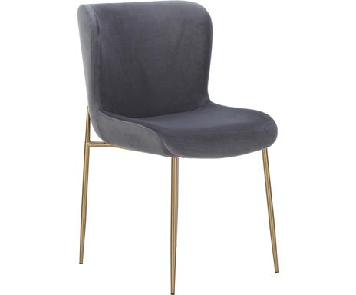 | DEL0EHL01-102 | Chaise Tess | BQUALITY2.RETBCRD30 | 1 | 269.00 € | 269.00 €
 | DEL0EHL01-102 | Chaise Tess | BQUALITY2.RETBCRD30 | 1 | 269.00 € | 269.00 €
 | DE91JTE17-123 | Applique Deux | BQUALITY2.RETBCRD30 | 1 | 149.00 € | 149.00 €
 | DE22ACT01-141 | Bureau Neptun - 110*50 | BQUALITY2.RETBCRD30 | 1 | 237.00 € | 237.00 €
 | FR21WRB09-293 | Table d'appoint Mali et Kisha - 70*48 | BQUALITY2.RETBCRD30 | 1 | 394.00 € | 394.00 €
 | FR22DLF02-105 | Ensemble de toiles Riccardo - 2 pièces | BQUALITY2.RETBCRD30 | 1 | 198.00 € | 198.00 €
 | DE21HSH32-159 | Tapis d'extérieur Match, 120 x 170 cm | BQUALITY2.RETBCRD31 | 1 | 100.00 € | 100.00 €
 | DE21OHW11-187 | Tapis My Paradise, 230 x 160 cm | BQUALITY2.RETBCRD31 | 1 | 479.00 € | 479.00 €
 | DE21KYO18-204 | Tapis d'extérieur Patio - 230*80 | BQUALITY2.RETBCRD31 | 1 | 85.00 € | 85.00 €
 | FR22USF01-287 | Tapis Bombay, jute, 135 x 65 cm | BQUALITY2.RETBCRD31 | 1 | 75.00 € | 75.00 €
 | DE21SAV58-117 | Tapis Janie, Ø 200 cm | BQUALITY2.RETBCRD31 | 1 | 204.00 € | 204.00 €
 | DE21SAV57-281 | Tapis Aldo - 200*300 | BQUALITY2.RETBCRD31 | 1 | 390.00 € | 390.00 €
 | FR22QSU03-209 | Tapis My Valencia, 150 x 75 cm | BQUALITY2.RETBCRD31 | 1 | 110.00 € | 110.00 €
 | DE21GHE03-146 | Canapé Formoso - 2 places | BQUALITY2.RETBCRD32 | 1 | 573.00 € | 573.00 €
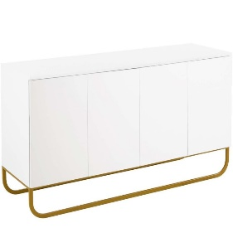 | DEL8TVN01-105 | Buffet Sanford - L160 | BQUALITY2.RETBCRD32 | 1 | 939.00 € | 939.00 €
 | FR20BAB68-262 | 4 Chaises Absolu | BQUALITY2.RETBCRD32 | 1 | 1,130.00 € | 1,130.00 €
 | FR21BAB46-119 | 4 Chaises Hailey, toucher velours | BQUALITY2.RETBCRD32 | 1 | 1,890.00 € | 1,890.00 €
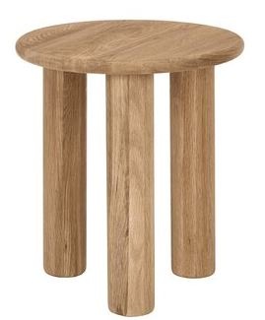 | DEL0QCC02-101 | Table d'appoint Didi - H45 | BQUALITY2.RETBCRD33 | 1 | 149.00 € | 149.00 €
 | DEL0QCC02-101 | Table d'appoint Didi - H45 | BQUALITY2.RETBCRD33 | 1 | 149.00 € | 149.00 €
 | DE22JMX02-141 | Fauteuil Zeta, similicuir | BQUALITY2.RETBCRD33 | 1 | 260.00 € | 260.00 €
 | DE22QGR01-138 | Étagère à chaussures Wera, bambou - 70*59 | BQUALITY2.RETBCRD33 | 1 | 99.00 € | 99.00 €
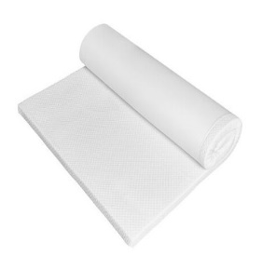 | DEO7MEC01-105 | Surmatelas Deluxe, 180 x 200 cm | BQUALITY2.RETBCRD33 | 1 | 269.00 € | 269.00 €
 | DE22EIH02-140 | Lampe à poser Palmarito - H93 | BQUALITY2.RETBCRD33 | 1 | 996.00 € | 996.00 €
 | FR21JTF13-202 | Panier à linge Amore - Ø60 | BQUALITY2.RETBCRD33 | 1 | 30.00 € | 30.00 €
 | FR22GPJ01-169 | Table d'appoint Mélissa - H50 | BQUALITY2.RETBCRD33 | 1 | 212.00 € | 212.00 €
 | FR21BAB25-277 | Canapé 2 places Milton - L122 | BQUALITY2.RETBCRD34 | 1 | 1,060.00 € | 1,060.00 €
 | FR21BAB37-145 | Fauteuil Tilt | BQUALITY2.RETBCRD34 | 1 | 1,350.00 € | 1,350.00 €
 | DEO0DOM04-101 | Canapé Melva - 2 places | BQUALITY2.RETBCRD35 | 1 | 1,249.00 € | 1,249.00 €
 | DE22JIG05-170 | Bain de soleil ajustable Lucien | BQUALITY2.RETBCRD35 | 1 | 739.00 € | 739.00 €
 | DE22JIG05-170 | Bain de soleil ajustable Lucien | BQUALITY2.RETBCRD35 | 1 | 739.00 € | 739.00 €
 | FR21VMM02-158 | Impression sur verre Black Cat - 60*90 | BQUALITY2.RETBCRD35 | 1 | 200.00 € | 200.00 €
 | DE20NOV02-150 | Suspension LUKSOR - 32*126 | BQUALITY2.RETBCRD36 | 1 | 74.00 € | 74.00 €
 | DE21JTE26-169 | Lampe à poser Diego - H45 | BQUALITY2.RETBCRD36 | 1 | 89.00 € | 89.00 €
 | DE21NOD07-319 | Suspension Strap - H48 | BQUALITY2.RETBCRD36 | 1 | 388.00 € | 388.00 €
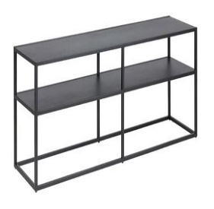 | DEL1NMP01-121 | Meuble TV Neptun - L120 | BQUALITY2.RETBCRD36 | 1 | 149.00 € | 149.00 €
 | DE91JTE16-105 | Bol décoratif Norah - Ø36 | BQUALITY2.RETBCRD36 | 1 | 78.00 € | 78.00 €
 | DE22JLP08-104 | Objets décoratifs Horse, bois de teck - H63 | BQUALITY2.RETBCRD36 | 1 | 199.00 € | 199.00 €
 | FR21EMD02-124 | 2 Tables gigognes Iris - 50*30 | BQUALITY2.RETBCRD36 | 1 | 210.00 € | 210.00 €
 | FR21IUF08-149 | Suspension Jean - 18*26 | BQUALITY2.RETBCRD36 | 1 | 221.00 € | 221.00 €
 | FR21IUF08-149 | Suspension Jean - 18*26 | BQUALITY2.RETBCRD36 | 1 | 221.00 € | 221.00 €
 | FR22BIZ02-115 | Commode Lilian, bois de pin - 54*35 | BQUALITY2.RETBCRD36 | 1 | 408.00 € | 408.00 €
 | FR22BIZ02-115 | Commode Lilian, bois de pin - 54*35 | BQUALITY2.RETBCRD36 | 1 | 408.00 € | 408.00 €
 | FR22INA03-103 | Lampe à poser Jade - H62 | BQUALITY2.RETBCRD36 | 1 | 116.00 € | 116.00 €
 | FR22JTF03-102 | Cache-pot Marlon, Beige | BQUALITY2.RETBCRD36 | 1 | 131.00 € | 131.00 €
 | FR22BIZ04-119 | Lanterne sur pieds Kaela - H78 | BQUALITY2.RETBCRD36 | 1 | 64.00 € | 64.00 €
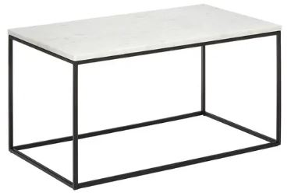 | DEL0POO01-108 | Table basse Alys, marbre - 45*80 | BQUALITY2.RETBCRD37 | 1 | 479.00 € | 479.00 €
 | DE20ASC07-168 | Papier peint intissé Brittle Wall - 350*250 | BQUALITY2.RETBCRD37 | 1 | 99.00 € | 99.00 €
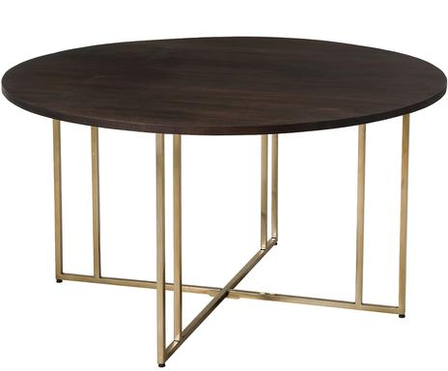 | DEL8SKA02-107 | Table à manger Luca - Ø140 | BQUALITY2.RETBCRD37 | 1 | 619.00 € | 619.00 €
 | DEL8LIT03-144 | Lampe à poser LED Matilda - H45 | BQUALITY2.RETBCRD37 | 1 | 78.00 € | 78.00 €
 | DEL0DAW02-101 | Table d'appoint Clarice - H50 | BQUALITY2.RETBCRD37 | 1 | 159.00 € | 159.00 €
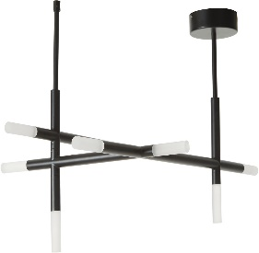 | DEL1IDM03-104 | Plafonnier LED Gratia - 76*50 | BQUALITY2.RETBCRD37 | 1 | 199.00 € | 199.00 €
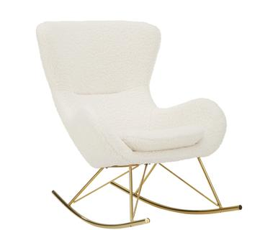 | DEL0DAW01-104 | Fauteuil à bascule Wing | BQUALITY2.RETBCRD37 | 1 | 469.00 € | 469.00 €
 | DE21JXM46-105 | Cheminée à l'éthanol Open - 110*101 | BQUALITY2.RETBCRD37 | 1 | 708.00 € | 708.00 €
 | DEL8DYN01-114 | Table basse Lesley - 120*75 | BQUALITY2.RETBCRD37 | 1 | 759.00 € | 759.00 €
 | DEL1WMV01-106 | Meuble bas Calary - L138 | BQUALITY2.RETBCRD37 | 1 | 749.00 € | 749.00 €
 | DE21JSJ02-117 | Étagère murale Nivo H - 172*25 | BQUALITY2.RETBCRD37 | 1 | 162.00 € | 162.00 €
 | DE22DIG01-190 | Tapis vinyle Buddy Lisha - 85*65 | BQUALITY2.RETBCRD37 | 1 | 49.00 € | 49.00 €
 | DE22WKR01-123 | Console Marina - 112*77 | BQUALITY2.RETBCRD37 | 1 | 273.00 € | 273.00 €
 | DE22CCO01-148 | Impression sur toile Verseau, 60*60 | BQUALITY2.RETBCRD37 | 1 | 89.00 € | 89.00 €
 | DE22CCO01-151 | Impression sur toile Verseau, 60*60 | BQUALITY2.RETBCRD37 | 1 | 89.00 € | 89.00 €
 | DE22CCO01-154 | Impression sur toile Verseau, 60*60 | BQUALITY2.RETBCRD37 | 1 | 89.00 € | 89.00 €
 | FR21VMZ01-130 | Cheminée au bioéthanol à poser Niobé - 100*90 | BQUALITY2.RETBCRD37 | 1 | 2,344.00 € | 2,344.00 €
 | FR21JTF26-223 | Plafonnier Stellar - Ø50 | BQUALITY2.RETBCRD37 | 1 | 168.00 € | 168.00 €
 | FR22ARR01-184 | Escabeau sur roulettes Tina, bois de hêtre - H162 | BQUALITY2.RETBCRD37 | 1 | 237.00 € | 237.00 €
 | DE21HOI09-142 | Plaid Babylon, coton - 200*140 | BQUALITY2.RETBCRD38 | 1 | 159.00 € | 159.00 €
 | DE21CYE16-111 | Plaid Ludwig - 125*150 | BQUALITY2.RETBCRD38 | 1 | 24.00 € | 24.00 €
 | DE20JTE29-205 | 2 Rideaux Jagge, 300 x 130 cm | BQUALITY2.RETBCRD38 | 1 | 99.00 € | 99.00 €
 | DE20FHN08-122 | Plat de service Ambre - 22*13 | BQUALITY2.RETBCRD38 | 1 | 18.00 € | 18.00 €
 | DE20ROE14-259 | Bol à bain-marie VERA, inox - Ø20 | BQUALITY2.RETBCRD38 | 1 | 60.00 € | 60.00 €
 | DE20BLO12-355 | Tapis de bain Piana - 50*100 | BQUALITY2.RETBCRD38 | 1 | 38.00 € | 38.00 €
 | DE20IXD15-193 | Guirlande LED d'extérieur Retro | BQUALITY2.RETBCRD38 | 1 | 149.00 € | 149.00 €
 | DE21LNA01-119 | Pyjama pour femmes Amalaraja, coton - Taille L | BQUALITY2.RETBCRD38 | 1 | 133.00 € | 133.00 €
 | DE21TMS05-163 | Lampe à poser LED Kino- H23 | BQUALITY2.RETBCRD38 | 1 | 285.00 € | 285.00 €
 | DE21BOZ13-175 | Ensemble de cruches, 2 pièces TYRONE - 750mL | BQUALITY2.RETBCRD38 | 1 | 26.00 € | 26.00 €
 | DE21FPJ02-264 | Paire de mules Chic, Taille : 37 | BQUALITY2.RETBCRD38 | 1 | 45.00 € | 45.00 €
 | DE21AXU31-122 | Coussin LIVA - 60*60 | BQUALITY2.RETBCRD38 | 1 | 42.00 € | 42.00 €
 | DEL0REA03-225 | Tapis Blocker, coton, 200 x 300 cm | BQUALITY2.RETBCRD38 | 1 | 199.00 € | 199.00 €
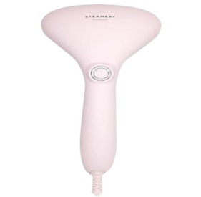 | DE21TYD02-104 | Défroisseur vapeur pour vêtements Cirrus No2 | BQUALITY2.RETBCRD38 | 1 | 120.00 € | 120.00 €
 | DEP1KGK04-116 | 6 Boules de Noël Margot - Ø8 | BQUALITY2.RETBCRD38 | 1 | 8.00 € | 8.00 €
 | DEP1KGK02-118 | Ensemble de boules de Noël Stella - 18 pièces | BQUALITY2.RETBCRD38 | 1 | 24.00 € | 24.00 €
 | DEL0HAN01-147 | Housse de coussin Dana, velours de coton, 50 x 50 cm | BQUALITY2.RETBCRD38 | 1 | 23.00 € | 23.00 €
 | DE21ELV05-258 | Plaid Inca - 130*200 | BQUALITY2.RETBCRD38 | 1 | 125.00 € | 125.00 €
 | DE21FBC12-114 | Stylo à bille Emotion Croco | BQUALITY2.RETBCRD38 | 1 | 65.00 € | 65.00 €
 | DEL1ALD27-105 | Housse de coussin Safia, coton bio - 45*45 | BQUALITY2.RETBCRD38 | 1 | 22.00 € | 22.00 €
 | DE21KON13-143 | Guirlande-manteau pour sapin LED Bjon, L : 1400 cm | BQUALITY2.RETBCRD38 | 1 | 95.00 € | 95.00 €
 | DE21KON13-115 | 5 Bougies LED Leya - H13 | BQUALITY2.RETBCRD38 | 1 | 26.00 € | 26.00 €
 | DE21KON13-115 | 5 Bougies LED Leya - H13 | BQUALITY2.RETBCRD38 | 1 | 26.00 € | 26.00 €
 | DE21ZWI04-109 | Ensemble pour le soin des ongles Twinox | BQUALITY2.RETBCRD38 | 1 | 75.00 € | 75.00 €
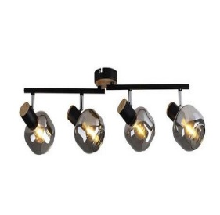 | DE21NAE07-198 | Plafonnier Fumoso - L58 | BQUALITY2.RETBCRD38 | 1 | 106.00 € | 106.00 €
 | DEP2PAC01-238 | Bougie parfumée Nature's Own : Thai Spa | BQUALITY2.RETBCRD38 | 1 | 50.00 € | 50.00 €
 | DE21IXD09-203 | Guirlande LED d'extérieur Chill - L3 | BQUALITY2.RETBCRD38 | 1 | 69.00 € | 69.00 €
 | DE22ZEL03-182 | 2 Dépôts de documents Alicja - 24*33 | BQUALITY2.RETBCRD38 | 1 | 18.00 € | 18.00 €
 | DE22ZEL03-182 | 2 Dépôts de documents Alicja - 24*33 | BQUALITY2.RETBCRD38 | 1 | 18.00 € | 18.00 €
 | DE22ZEL03-180 | Organiseur de bureau Alicja - 11*15 | BQUALITY2.RETBCRD38 | 1 | 9.00 € | 9.00 €
 | DE22ZEL03-179 | Porte-journaux Joy - 32*30 | BQUALITY2.RETBCRD38 | 1 | 24.00 € | 24.00 €
 | DE22ZEL03-181 | 2 Organiseurs pour documents Alicja - 24*15 | BQUALITY2.RETBCRD38 | 1 | 14.00 € | 14.00 €
 | DE22CLG02-169 | Distributeur de savon Teo - H15 | BQUALITY2.RETBCRD38 | 1 | 27.00 € | 27.00 €
 | DE22YNI01-158 | Ensemble de stickers muraux Confetti - 72 pièces | BQUALITY2.RETBCRD38 | 1 | 40.00 € | 40.00 €
 | DE22BYR01-138 | Plafonnier LED Correct - Ø20 | BQUALITY2.RETBCRD38 | 1 | 75.00 € | 75.00 €
 | DE22JLP10-103 | Objet décoratif Tucan, bois d'albâtre, H : 22 cm | BQUALITY2.RETBCRD38 | 1 | 62.00 € | 62.00 €
 | DE22JLP10-104 | Objet décoratif Tucan, bois d'albâtre, H : 33 cm | BQUALITY2.RETBCRD38 | 1 | 77.00 € | 77.00 €
 | DE20MAG26-112 | Plaid Darlene | BQUALITY2.RETBCRD38 | 1 | 52.00 € | 52.00 €
 | FR20MSF01-266 | Paire de rideaux à crochets Gordon, 150*250 | BQUALITY2.RETBCRD38 | 1 | 41.00 € | 41.00 €
 | FRP1VFC01-114 | Bouquet de 36 roses éternelles Magic - H30 | BQUALITY2.RETBCRD38 | 1 | 360.00 € | 360.00 €
 | FR21JQU02-140 | Paire de créoles Santa, or | BQUALITY2.RETBCRD38 | 1 | 880.00 € | 880.00 €
 | FR21MAV01-159 | Poêle CUIVRE, Ø : 20 cm | BQUALITY2.RETBCRD38 | 1 | 197.00 € | 197.00 €
 | FR21BLO01-112 | 6 Bols Sooji - Ø11 | BQUALITY2.RETBCRD38 | 1 | 36.00 € | 36.00 €
 | FR21BAU03-133 | Bouilloire Cygne - 3,5L | BQUALITY2.RETBCRD38 | 1 | 49.00 € | 49.00 €
 | FR21JQU12-285 | Paire de boucle d'oreille Colorful Line, or jaune 375/1000 | BQUALITY2.RETBCRD38 | 1 | 710.00 € | 710.00 €
 | FR21WRB05-119 | 2 Plumes décoratives Paon | BQUALITY2.RETBCRD38 | 1 | 12.00 € | 12.00 €
 | FRP1RWG02-101 | Carafe Ananas, verre soufflé - 2L | BQUALITY2.RETBCRD38 | 1 | 96.00 € | 96.00 €
 | FR21CHE04-194 | Nichoir à suspendre Mila - H9 | BQUALITY2.RETBCRD38 | 1 | 12.00 € | 12.00 €
 | FR21NNF02-184 | Ménagère Vintage - 24 pièces | BQUALITY2.RETBCRD38 | 1 | 70.00 € | 70.00 €
 | FR21IPL03-107 | Ensemble de serre-livres Omega - 2 pièces | BQUALITY2.RETBCRD38 | 1 | 109.00 € | 109.00 €
 | FR21YNH21-195 | Ensemble de vases Mediterranean - 2 pièces | BQUALITY2.RETBCRD38 | 1 | 45.00 € | 45.00 €
 | FR21BSX03-108 | Bouquet de rhodantes séchées Maëva | BQUALITY2.RETBCRD38 | 1 | 15.00 € | 15.00 €
 | FRP1EXC08-139 | Plat de cuisson Julia, céramique - 21*12 | BQUALITY2.RETBCRD38 | 1 | 12.00 € | 12.00 €
 | FR21WRB10-154 | Couverture Mona - 130*170, 130*170 | BQUALITY2.RETBCRD38 | 1 | 112.00 € | 112.00 €
 | FR21WRB09-231 | Décoration lumineuse Xmas - H25 | BQUALITY2.RETBCRD38 | 1 | 21.00 € | 21.00 €
 | FR21FSH11-160 | Jeté de lit Hunting Friends - 250*140 | BQUALITY2.RETBCRD38 | 1 | 625.00 € | 625.00 €
 | FR21AMA61-117 | Ensemble de bougeoirs Amanda - 3 pièces | BQUALITY2.RETBCRD38 | 1 | 36.00 € | 36.00 €
 | FR21GCI05-222 | Plateau Peter - 46*20 | BQUALITY2.RETBCRD38 | 1 | 116.00 € | 116.00 €
 | FR22ADH01-134 | Saladier Benjamin, bois d'acacia - Ø25 | BQUALITY2.RETBCRD38 | 1 | 60.00 € | 60.00 €
 | FR22SMV02-103 | Beau livre The Rise of David Bowie | BQUALITY2.RETBCRD38 | 1 | 30.00 € | 30.00 €
 | FR21LDT01-258 | Coussin Live - 45*45 | BQUALITY2.RETBCRD38 | 1 | 18.00 € | 18.00 €
 | FR21LDT01-221 | Impression encadrée Happiness is Homemade, 48 x 33 cm | BQUALITY2.RETBCRD38 | 1 | 35.00 € | 35.00 €
 | FR21LDT01-203 | Miroir mural Eye - 27*24 | BQUALITY2.RETBCRD38 | 1 | 20.00 € | 20.00 €
 | FR21LDT01-253 | Coussin Happy - 45*45 | BQUALITY2.RETBCRD38 | 1 | 18.00 € | 18.00 €
 | FR21ZIL03-113 | Lampe à poser Save a rhino - H22 | BQUALITY2.RETBCRD38 | 1 | 83.00 € | 83.00 €
 | FR21BOZ28-101 | Ensemble de coussins d'assise Skoldi - Ø38 | BQUALITY2.RETBCRD38 | 1 | 30.00 € | 30.00 €
 | FR22BOZ01-132 | Ensemble de miroirs Lexi - 3 pièces | BQUALITY2.RETBCRD38 | 1 | 31.00 € | 31.00 €
 | FR22ARR01-174 | Organisateur de vêtements Sarah, bois de hêtre, coton - H93 | BQUALITY2.RETBCRD38 | 1 | 63.00 € | 63.00 €
 | FR22ABC01-134 | Tapis Berber, coton - 120*60 | BQUALITY2.RETBCRD38 | 1 | 54.00 € | 54.00 €
 | FR22ABC01-134 | Tapis Berber, coton - 120*60 | BQUALITY2.RETBCRD38 | 1 | 54.00 € | 54.00 €
 | FR22ABC02-242 | Tapis de couloir Taimany, 120 x 50 cm | BQUALITY2.RETBCRD38 | 1 | 59.00 € | 59.00 €
 | FR22ABC02-248 | Tapis de couloir Bochara, 120 x 50 cm | BQUALITY2.RETBCRD38 | 1 | 59.00 € | 59.00 €
 | FR22ADH03-104 | Vase Honest, céramique - H25 | BQUALITY2.RETBCRD38 | 1 | 48.00 € | 48.00 €
 | FR22ADH03-128 | Vase Caroline, verre - H30 | BQUALITY2.RETBCRD38 | 1 | 49.00 € | 49.00 €
 | FR22ADH03-103 | Vase Honest, céramique - H23 | BQUALITY2.RETBCRD38 | 1 | 43.00 € | 43.00 €
 | FR22OPQ01-189 | Tapis Suzy - 110*67 | BQUALITY2.RETBCRD38 | 1 | 80.00 € | 80.00 €
 | FR22BHQ02-268 | 6 Assiettes plates Thirza, grès - 27*23 | BQUALITY2.RETBCRD38 | 1 | 98.00 € | 98.00 €
 | FR22BHQ02-266 | 6 Assiettes creuses Thirza, grès - 20*16 | BQUALITY2.RETBCRD38 | 1 | 73.00 € | 73.00 €
 | FR22EXQ01-285 | 6 Tasses à café Terre Genesis | BQUALITY2.RETBCRD38 | 1 | 60.00 € | 60.00 €
 | FR22BHQ02-148 | 6 Tasses Chiapas Grey, grès | BQUALITY2.RETBCRD38 | 1 | 73.00 € | 73.00 €
 | FR22CTB05-135 | Pichet Lorena - 1,5L | BQUALITY2.RETBCRD38 | 1 | 28.00 € | 28.00 €
 | FR22EFI02-206 | Bout de lit Etamine, lin - 200*90 | BQUALITY2.RETBCRD38 | 1 | 149.00 € | 149.00 €
 | FR22EFI02-206 | Bout de lit Etamine, lin - 200*90 | BQUALITY2.RETBCRD38 | 1 | 149.00 € | 149.00 €
 | FR22FBX03-287 | 4 Sets de table Hortense, lin pur - 30*50 | BQUALITY2.RETBCRD38 | 1 | 50.00 € | 50.00 €
 | FR22FBX03-287 | 4 Sets de table Hortense, lin pur - 30*50 | BQUALITY2.RETBCRD38 | 1 | 50.00 € | 50.00 €
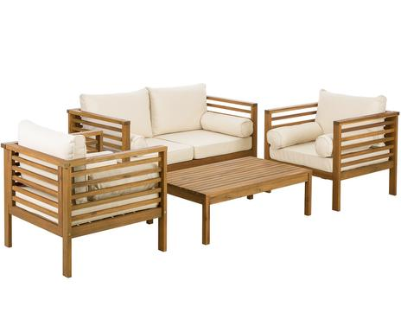 | DEL9VHU01-122 | SET DI POLTRONA DA GIADINO 4 PEZZI | BQUALITY2.RETBCRD22002 | 1 | 799.00 € | 799.00 €
 | FR21FLA02-143 | PASSATOIA VINILY 250X66 | BQUALITY2.RETBCRD22002 | 1 | 169.00 € | 169.00 €
 | DE21DIG01-110 | TAPPETO BUDDY PERRY VINILY 255X65 | BQUALITY2.RETBCRD22002 | 1 | 199.00 € | 199.00 €
 | DE20XDB05-156 | APLIQUE LAMPADA BLACK/GOLD | BQUALITY2.RETBCRD22002 | 1 | 99.00 € | 99.00 €
 | FR21SPH01-177 | SET 6 BICCHIERI ACQUA LAGON BLU | BQUALITY2.RETBCRD22002 | 2 | 55.00 € | 110.00 €
 | IT16BEL52-106N | STRUTURA LETTO SINGOLO NERO 213X73X98 | BQUALITY2.RETBCRD22002 | 1 | 199.00 € | 199.00 €
 | SFERA4ROSSA10 | SET 4 SFERE ROSSA BIJOUX 10CM | BQUALITY2.RETBCRD22002 | 4 | 25.00 € | 100.00 €
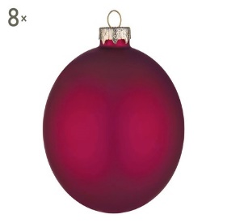 | ITP8BZZ02-344 | SET DI 8 SFERE DA APPENDERE AAMARENA | BQUALITY2.RETBCRD22002 | 1 | 35.00 € | 35.00 €
 | SFERA4ORO10 | SET DI 4 SFERE ORO 10 CM | BQUALITY2.RETBCRD22002 | 2 | 35.00 € | 70.00 €
 | GHIRL35LAMP | GHIRLANDA 35 SFERE LUCE BIANCA COTTON | BQUALITY2.RETBCRD22002 | 1 | 555.00 € | 555.00 €
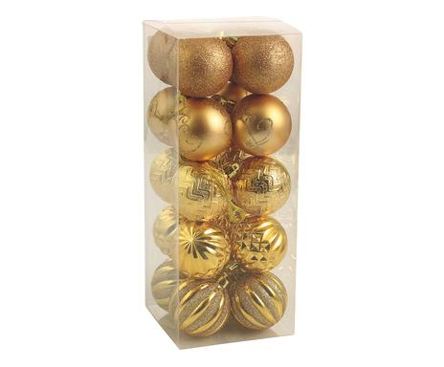 | IT96VLD05-108 | SET DI 20 SFERE DA APPENDERE IN PLASTICA CLARINE | BQUALITY2.RETBCRD22002 | 1 | 45.00 € | 45.00 €
 | SFERA12ORO5 | SET DI 12 SFERE ORO CLASSIC | BQUALITY2.RETBCRD22002 | 1 | 40.00 € | 40.00 €
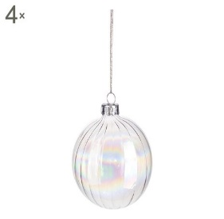 | ITP8BZZ02-288 | SET DI 4 SFERE DA APPENDERE GALAXY | BQUALITY2.RETBCRD22002 | 5 | 25.00 € | 125.00 €
 | SFERA12COLOR | SET DI 12 SFERE COLORATE | BQUALITY2.RETBCRD22002 | 1 | 20.00 € | 20.00 €
 | SFERA6ROSSA5 | SET DI 6 SFERE DA APPENDERE ROSSO 5 CM | BQUALITY2.RETBCRD22002 | 2 | 15.00 € | 30.00 €
 | GHIR10STELLE | FILO LUMINOSO 10 SFERE C/STELLINE | BQUALITY2.RETBCRD22002 | 1 | 25.00 € | 25.00 €
 | 452201 | 80 MINILUCCIOLE LED MULTICOLOR | BQUALITY2.RETBCRD22002 | 2 | 50.00 € | 100.00 €
 | IT17BTZ37-124 | CATENA LUCI 50 A LED | BQUALITY2.RETBCRD22002 | 1 | 45.00 € | 45.00 €
 | ITP8BZZ09-171 | SET DI 12 SFERE ASS. ORO | BQUALITY2.RETBCRD22002 | 2 | 45.00 € | 90.00 €
 | IT97BZZ83-109.20 | SFERA DA APPENDERE DELUXE ROSSO | BQUALITY2.RETBCRD22002 | 42 | 45.00 € | 1,890.00 €
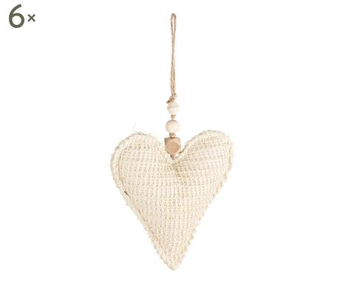 | IT97BZZ74-335 | SET DI 6 DECORAZIONI CUORE NORA | BQUALITY2.RETBCRD22002 | 1 | 25.00 € | 25.00 €
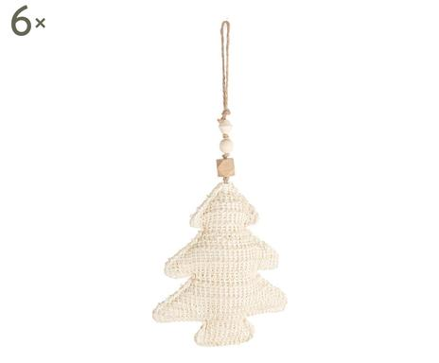 | IT97BZZ74-334 | SET DI 6 DECORAZIONI ALBERO NORA | BQUALITY2.RETBCRD22002 | 1 | 25.00 € | 25.00 €
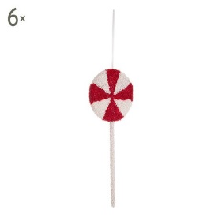 | ITP8BZZ02-324 | SET DI 6 PENDAGLI DECOR LOLLIPOP | BQUALITY2.RETBCRD22002 | 1 | 25.00 € | 25.00 €
 | SFERA4ROSSA10 | SET 4 SFERE ROSSA BIJOUX 10CM | BQUALITY2.RETBCRD22002 | 4 | 20.00 € | 80.00 €
 | SFERAROSA10 | SET DI 4 SFERE DA APPENDERE RAMATO | BQUALITY2.RETBCRD22002 | 5 | 20.00 € | 100.00 €
 | SFERA4ARGM | SET DI 4 SFERE ARGENTO GAUDY MISTO | BQUALITY2.RETBCRD22002 | 5 | 20.00 € | 100.00 €
 | SFERA4OROBR | SET DI 4 SFERE ORO BRIGHT 10 CM | BQUALITY2.RETBCRD22002 | 2 | 20.00 € | 40.00 €
 | SFERA6RAME5 | SET DI 6 SFEREDA APPENDERE IN POLISTIROLO CLICK | BQUALITY2.RETBCRD22002 | 9 | 20.00 € | 180.00 €
 | SFERA6ROSA5 | SET DI 6 SFERE DA APPE. 5 CM ROSA PESCA | BQUALITY2.RETBCRD22002 | 4 | 20.00 € | 80.00 €
 | SFERA12ORO5 | SET DI 12 SFERE ORO CLASSIC | BQUALITY2.RETBCRD22002 | 1 | 20.00 € | 20.00 €
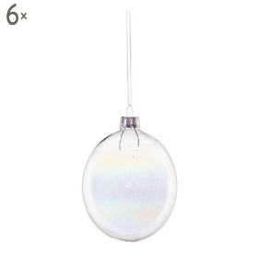 | ITP8BZZ02-292 | SET DI 6 SFERE DA APP. BUBBLE | BQUALITY2.RETBCRD22002 | 2 | 45.00 € | 90.00 €
 | DE21NOD07-144 | LAMPADA A SOSPENSIONE ELLEN | BQUALITY2.RETBCRD22002 | 2 | 114.00 € | 228.00 €
 | DE21SLC02-102 | LAMPADARIO MARIE THERESE 42CM | BQUALITY2.RETBCRD22002 | 1 | 159.00 € | 159.00 €
 | DEL6IND01-123 | SEDIA NANASHA NATURALE | BQUALITY2.RETBCRD22002 | 3 | 99.00 € | 297.00 €
 | FR21YMV01-102 | DECORAZIONE MURALE PIUMA JU JU HAT | BQUALITY2.RETBCRD22002 | 1 | 179.00 € | 179.00 €
 | FR21YMV01-120 | DECORAZIONE MURALE PIUMA JU JU HAT | BQUALITY2.RETBCRD22002 | 2 | 179.00 € | 358.00 €
 | FR21YMV01-124 | DECORAZIONE MURALE PIUMA JU JU HAT | BQUALITY2.RETBCRD22002 | 1 | 179.00 € | 179.00 €
 | IT17XPL06-486 | TAPPETO GRACE BLU CREMA | BQUALITY2.RETBCRD22002 | 1 | 149.00 € | 149.00 €
 |  | TAPPETO MADISON GRACE 120X170 BEGE | BQUALITY2.RETBCRD22002 | 1 | 179.00 € | 179.00 €
 | OLO2180 | VASO ANNA ORION BLU 35CM ONLYLUX | BQUALITY2.RETBCRD22002 | 2 | 79.00 € | 158.00 €
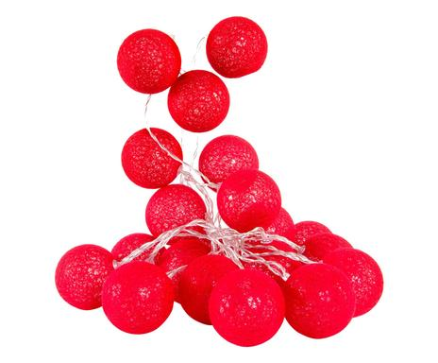 | IT17LMT72-113 | GHIRLANDA DECORATIVA 30 LED ROSSO | BQUALITY2.RETBCRD22002 | 1 | 30.00 € | 30.00 €
 |  |  |  | 512 |  | 78,450.80 €

